Example
Exchange Students ID Images / 短期留学生 身分証台紙

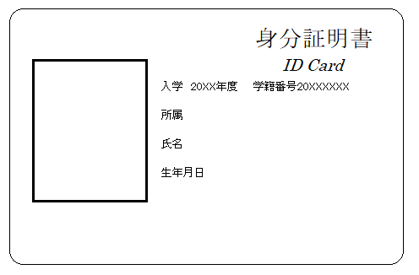 Insert “Student ID Card (Front)" here. ここに学生証（表）を挿入 |  Insert “Student ID Card (Back)" here. ここに学生証（裏）を挿入

All printed numbers/informarion MUST be visible.

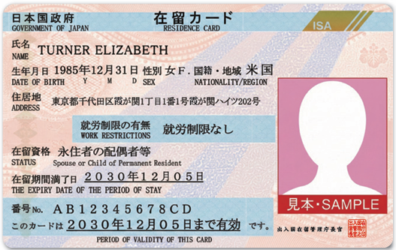 Insert “Residence Card (Front)" here. ここに在留カード（表）を挿入 | Insert “Residence Card (Back)" here. ここに在留カード（裏）を挿入

2026.9.18 茨城県つくば市天王台2丁目1番地
筑波大学一の矢宿舎xx-xxx

